229 美西1D
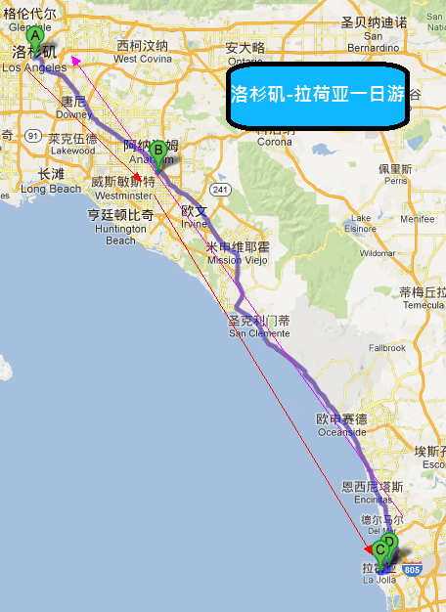
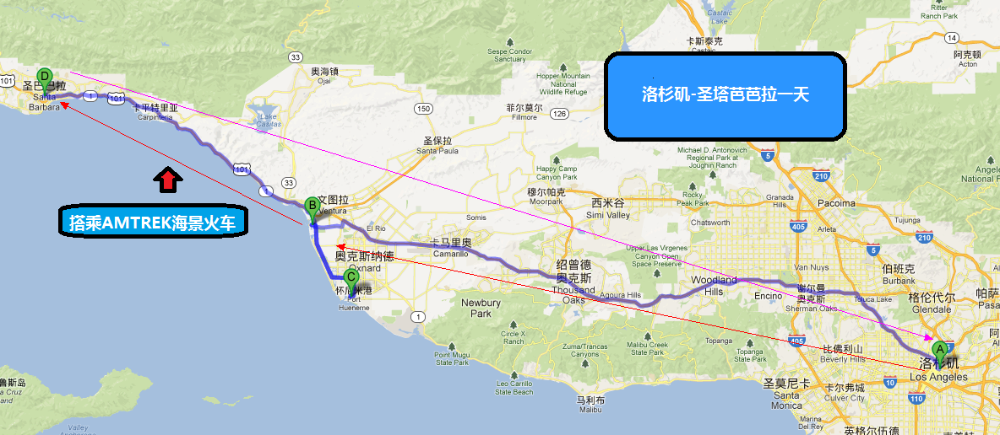
ID | 新站团号 | 新站线路名称 | 供应商团号 | 主要景点 | 天数 | 出团日期 | 出发城市 | 结束城市 | 单人价 | 小孩价 | 途经景点
LA229-2845 | 2845 | 洛杉矶, AMTRAK 海景火车, 蟹王餐, 圣塔芭芭拉一日深度游 | CTS-A | AMTRAK 海景火車,聖塔芭芭拉 | 1 | 周六或周日 | 洛杉矶 | 洛杉矶 | $69 | $69 | 洛杉矶,圣塔芭芭拉,AMTRAK 海景火车
LA229-2847 | 2847 | 洛杉矶, 水晶大教堂, 海景火车, 拉荷亚, 海底世界馆一日游 | CTS-B | 水晶大教堂,拉荷亚, 海底世界馆 | 1 | 周六或周日 | 洛杉矶 | 洛杉矶 | $49 | $49 | 洛杉矶,圣地亚哥,AMTRAK 海景火车,水晶大教堂,拉荷亚

